Nuevo formato
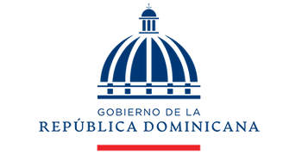

Dirección General de Contrataciones Públicas
Cuentas por pagar a proveedores al 31 de octubre de 2025
VALOR EN RD$

Proveedor | Concepto | Factura NCF | Fecha de factura | Monto facturado | Fecha fin factura | Monto pagado a la fecha | Monto pendiente | Estado
Fundación HERGAR | Capacitación Impuestos Corporativos | B1500000436 | 2025-10-15 | 129,000.00 | 2025-11-15 | 0.00 | 129,000.00 | Pendiente
Total en RD$ |  |  |  | 129,000.00 | N/A | 0.00 | 129,000.00 | N/A

Preparado por: |  | Aprobado por: |  |  |  | Revisado por:

Merly L. Mejía F. |  | César Andrés Caamaño Díaz |  |  |  | Belkys De Oleo
Contador |  | Enc. Dpto. Administrativo Financiero |  |  |  | Enc. División Financiera

